상품제안서
무표 친환경 3단7K완전자동 무지 | 상품코드: F21788

 |  |  |  |  |  |  | 02-412-0044 | www.easy1.co.kr
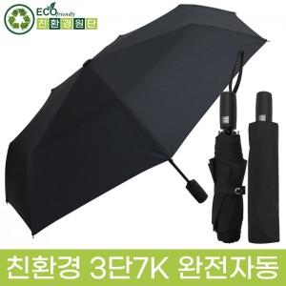

【상세/제작정보】 | <p><span style="font-size: 12pt;"><b>* 풀컬러 원단인쇄 - 소 10*10 1800원별도 / 가로세로 합 20이하 / 100개미만 180000원</b></span></p><p><span style="font-size: 12pt;"><b>&nbsp; &nbsp; &nbsp; &nbsp; &nbsp; &nbsp; &nbsp; &nbsp;대 20*10 2300원별도 / 가로세로 합 30이하 / 100개미만 230000원</b></span></p><p><span style="font-size: 12pt;"><b>* 풀컬러 우산집- 1800원별도 / 100개미만 180000원​</b></span></p><p><b><span style="font-size: 12pt;">* 풀컬러 손잡이-&nbsp; 850원 /&nbsp;</span><span style="font-size: 12pt;">100개미만 85000원​​</span></b></p>

【인쇄/포장옵션】 | 스티커, 풀칼라, 원단/컬러 / 포장지포장

【공급단가】 | 수량 | 100~ | 300~ | 500~ | 1,000~ | 3,000~
*VAT별도 | 단가 | 9,000원 | 8,850원 | 8,620원 | 8,470원 | 8,250원

【상품 URL】 | http://www.easy1.co.kr/src/goods_detail.php?gdno=21788

